开票要求（无需打印）
结算工作要求
一、发票要求：
1、票面：服务名称一级简码：运输服务，二级简码：运输费，单位：台。
按我司最新开票信息开票，数量、金额与对账单一致。发票中收款人、复核、开票人均不能是同一人也不能写管理员，备注栏按要求填写，所有打印的文字不允许出格。发票信息清晰、准确、完整，发票章不可盖到金额。
2、发票备注（仅运输费）：
开具发票时应将起运地、到达地、车种、车号以及运输货物信息等内容填写在发票备注栏中。
格式参考如下：
起运地：广州
目的地：郑州、南阳等
运输货物信息：商品车
车种车号：中置轴轿运车 粤A12AB3
3、提交时间：在通知开具发票后的3-5个工作日内寄出，上月余额、当月预开发票务必在开票当月结束前提前2个工作日寄到。
4、发票寄送：
收件地址：广东省广州市天河区侨鑫·汇景新城棕榈园四街5座1602房
收件人：中晟商务结算 电话：13392483149 （因为我司仅顺丰快递可以将快件配送至个人手里，为合理规避丢件风险，建议首选顺丰快递）
二、纸质版结算明细：
1、打印格式设置：所有对账单竖向，双面、长边翻页打印，打印明细需显示明细标题、页码（第1页，共X页），所有打印页面内容无乱码。
2、结算明细盖章：对账单汇总表单独盖章（公章、财务章其中之一），全电发票A4竖向打印（发票章、财务章其中之一），明细表打印后纸张张数大于1张的需加盖骑缝章。（双面打印的正反面需盖骑缝章）
3、提交时间：原则上与发票对应的同时寄出，如有其他情况可与结算人员沟通。

三、结算对账相关联络：
结算对账联络人：
代忠芬 电话：13392483149
邮箱：guangdongzhongsheng@zhongsheng-logistics.com

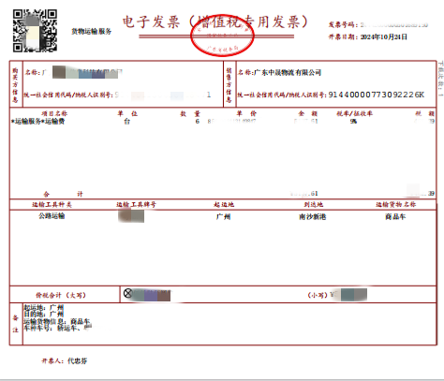
四、发票模板如图例：
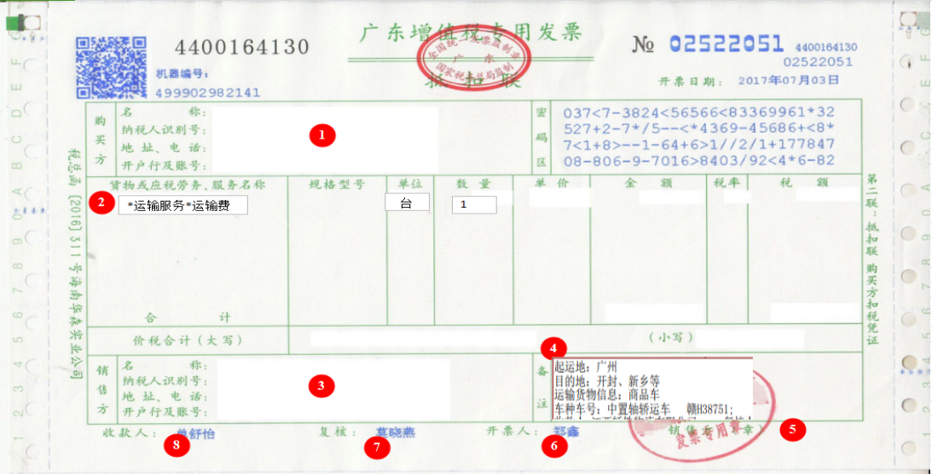

注：当月因开票不合格被退回者，当月运输费延后一个月结算

安阳中晟-开票信息
